关系图
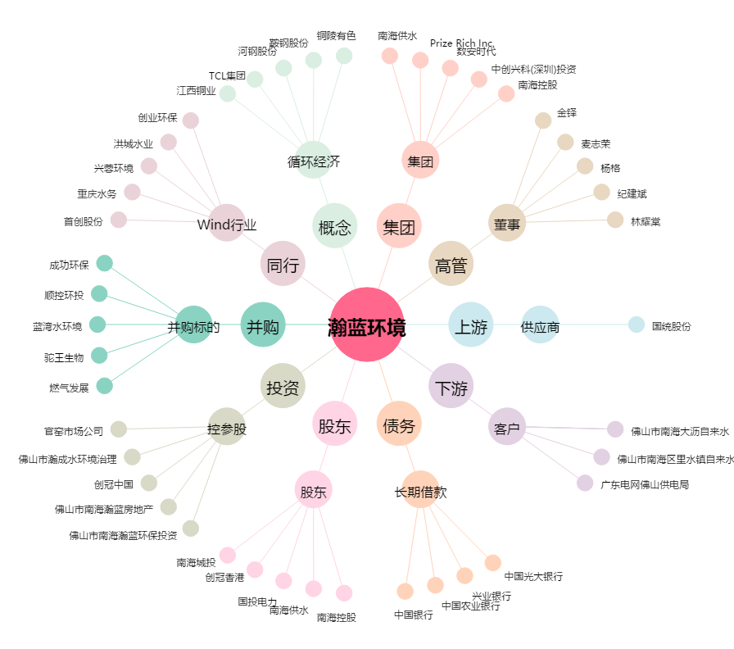
瀚蓝环境[600323.SH] - 关系概览图

